상품제안서
차량용 자동회전 USB 송풍구 무드등 선풍기 | 상품코드: S37169

 |  |  |  |  |  |  | 02-713-8555 | www.synergygift.co.kr
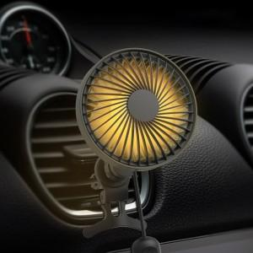

【상세/제작정보】 | <span style="font-size: 14pt;">2가지 타입</span><br><span style="font-size: 14pt;">USB 타입</span><br><span style="font-size: 14pt;">C 타입</span>

【인쇄/포장옵션】 | 레이저, 컬러에폭시, UV컬러 / 포장지포장

【공급단가】 | 수량 | 50~ | 100~ | 500~ | 1,000~ | 2,000~
*VAT별도 | 단가 | 16,870원 | 16,470원 | 16,210원 | 15,810원 | 15,150원

【상품 URL】 | https://www.synergygift.co.kr:443/src/goods_detail.php?gdno=37169

